PGF
HENDRO, BUSRONI, ALAMSYAH
Izin :
No. KEP-646/KM.1/2019
No. KEP-534/KM.1/2016
No. KEP-788/KM.1/2016
No. KEP-510/KM.1/2019

Izin Nomor :
KEP-193/KM.1/2020

K W I T A N S I
Nomor : KWT.D/02820004/PGF

 | Sudah terima dari |  |  |  | : | PT GARUT FARMASI
 | Received from

 | Uang sebanyak |  |  |  | : | (Sepuluh juta rupiah)
 | The sum of

 | Untuk Pembayaran |  |  |  | : | Tagihan atas jasa General Audit PT Garut Farmasi
 | For the payment of |  |  |  |  | untuk tahun yang berakhir pada tanggal 31 Desember 2019

 | Jumlah |  |  |  |  | Rp10,000,000
 | Amount

 | Pembayaran Melalui |  |  |  |  | Bank Mandiri (Persero) Cabang Bandung Gatot Subroto
 |  |  |  |  |  | a/n KAP HENDRO, BUSRONI, ALAMSYAH CABANG BANDUNG
 |  |  |  |  |  | No. Rek. 131-00-6806800-8

 | NB : Bila Bapak/Ibu telah membayar invoice kami,
 | mohon untuk dikonfirmasikan melalui Nomor 0822-1717-0445
 |  |  | a/n Ai Hermawati
 |  |  |  |  |  |  |  | Bandung, 28 April 2020

 |  |  |  |  |  |  |  | Hormat kami,

 |  |  |  |  |  |  |  | Edy Subagio, SE.,Ak.,CA.,CPA
 |  |  |  |  |  |  |  | Partner

HENDRO, BUSRONI, ALAMSYAH
Izin :
No. KEP-646/KM.1/2019
No. KEP-534/KM.1/2016
No. KEP-788/KM.1/2016
No. KEP-510/KM.1/2019
Izin Nomor :
KEP-193/KM.1/2020

Kepada Yth:
PT GARUT FARMASI
 | Di - Tempat

Up.: Yth. Ibu Lia Chasmira
 |  |  | Direktur Utama

I N V O I C E
Nomor : KWT.D/02820004/PGF

NO |  | U R A I A N |  |  |  |  |  |  |  |  | JUMLAH
 |  |  |  |  |  |  |  |  |  |  | ( Rp. )
 |  |  |  |  |  |  |  |  |  |  |  | 20,000,000
 |  |  | Tagihan atas jasa General Audit PT Garut Farmasi |  |  |  |  |  | Rp50,000,000 | Rp10,000,000
 |  |  | untuk tahun yang berakhir pada tanggal 31 Desember 2019

 |  |  | Jumlah |  |  |  | Rp10,000,000

 | Terbilang : |  |  | (Sepuluh juta rupiah)

 |  |  |  |  |  |  |  | Bandung, 28 April 2020

 |  |  |  |  |  |  |  | Hormat kami,
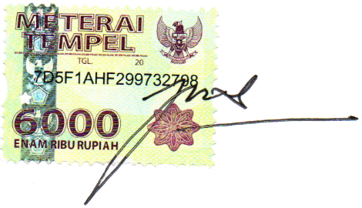

 |  |  |  |  |  |  |  | Edy Subagio, SE.,Ak.,CA.,CPA
 |  |  |  |  |  |  |  | Partner

